상품제안서
스카이 필 25W PD 초고속충전 어댑터+C to C 1.5M 케이블 | 상품코드: S43825

 |  |  |  |  |  |  | 02-713-8555 | www.synergygift.co.kr
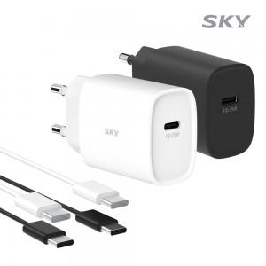 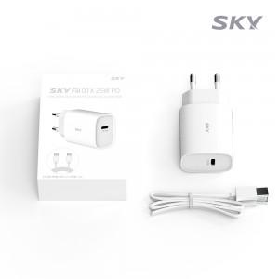 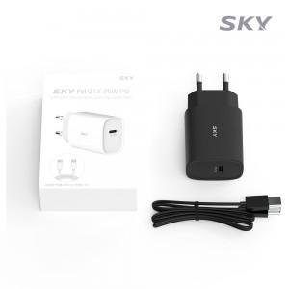

【상세/제작정보】 | - QC3.0 / USB-PD / PPS C타입 초고속충전 지원 (1포트)<br>- USB-C 최대 25W 출력<br>- 멀티 프로파일 지원으로 최적의 충전 속도 식별<br>- 100V-240V 프리볼트 지원<br>- 과전압/고온/과전류/단락회로/과충전/과출력 보호

【인쇄/포장옵션】 | 레이저, 풀칼라 / 포장지포장

【공급단가】 | 수량 | 50~ | 100~ | 500~ | 1,000~ | 3,000~
*VAT별도 | 단가 | 7,750원 | 7,650원 | 7,100원 | 7,000원 | 6,850원

【상품 URL】 | https://www.synergygift.co.kr:443/src/goods_detail.php?gdno=43825

